記入例
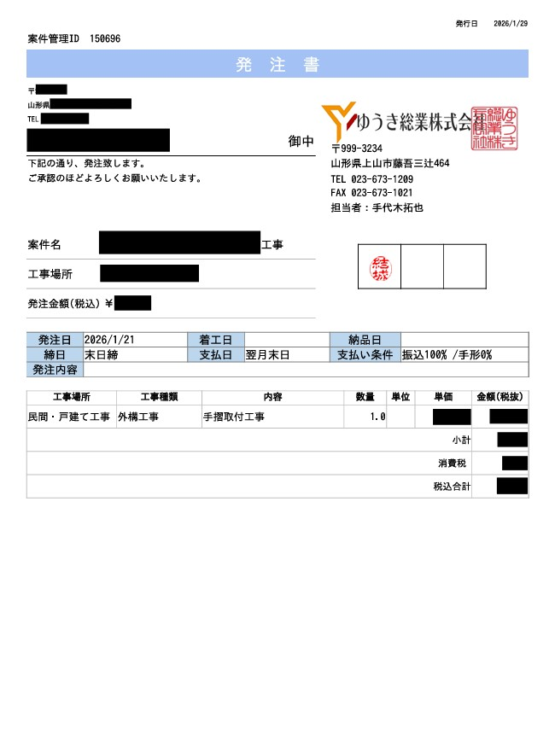
発注書 例
 |  |  |  |  |  |  |  |  |  |  |  | 2026 |  | 年 | 1 | 月 | 31 | 日
御 請 求 書

貴社の会社名・ご住所などご記載の上
押印お願いいたします。
ゆうき総業 株式会社 御中 |  |  |  |  |  |  |  |  |  | 1 |  | 枚のうち |  |  | 1 |  | 枚目 |  | 普通
〒999-3234 山形県上山市藤吾三辻464 |  |  |  |  |  |  |  |  |  |  |  |  |  |  |  |  |  |  | 当座

請求金額 合計 (税込) |  | ¥825,000 -
貴社の振込先口座をご記載ください。
 |  |  |  |  | 会社名 |  |  | ○○○○株式会社 |  |  |  |  |  |  |  |  |  | ㊞
銀行名 |  | ○○銀行
支店名 |  | ○○支店 |  |  | 住所 |  |  | 〒 | ○○○-○○○○
口座種別 |  | 普通 |  |  |  |  |  | ○○県○○市○○○○1-1-1
口座番号 |  | 1111111 |  |  | 電話番号 |  |  | 023-673-1209
口座名義 |  | ○○○○株式会社 |  |  | FAX番号 |  |  | 023-673-1021
 |  | 代表取締役 ○○○○ |  |  | 適格請求書事業者登録番号
 |  |  |  |  | T | 1 | 1 | 1 | 1 | 1 | 1 | 1 | 1 | 1 | 1 | 1 | 1 | 1
請求内訳書
月日 | 会計No. |  | 工事名 | 数量 |  | 単位 |  | 単価 |  |  | 金額 |  |  |  | 備考
2025-12-01 | 150696 |  | ○○○○様邸屋根外壁塗装工事 | 1 |  | 式 |  | 250,000 |  |  | 250,000
2025-12-02 | 150185 |  | ○○○○様邸屋根外壁塗装工事 | 1 |  | 式 |  | 250,000 |  |  | 250,000
2025-12-05 | 150808 |  | ○○○○様邸屋根外壁塗装工事 | 1 |  | 式 |  | 250,000 |  |  | 250,000

※発注書について
・発注書が発行されていない現場につきましてはお手数ですが担当者へお問合せください
・常用工事で発注書の発行がない場合・発注管理IDが不明な場合は工事名のみの入力をお願い致します。

小 計 |  |  |  |  |  |  |  |  |  |  | 750,000
消費税10％ |  |  |  |  |  |  |  |  |  |  | 75,000
請求金額合計 |  |  |  |  |  |  |  |  |  |  | 825,000

注意事項
１、請求書締日について
締日は、毎月月末となります。随時の請求書は、受領いたしかねますので、必ず月末にまとめて御請求下さい。
２、請求書提出日について
提出日は、毎月10日となります。10日が弊社休業日の場合は、前営業日まで各店必着にてよろしくお願いいたします。
未着分につきましては、翌月の請求書分の扱いとさせていただきます。
３、支払日について
支払日は、毎月月末の最終平日に支払となります。 ( 12月のみ、30日支払とさせて頂いております。 )

